关系图
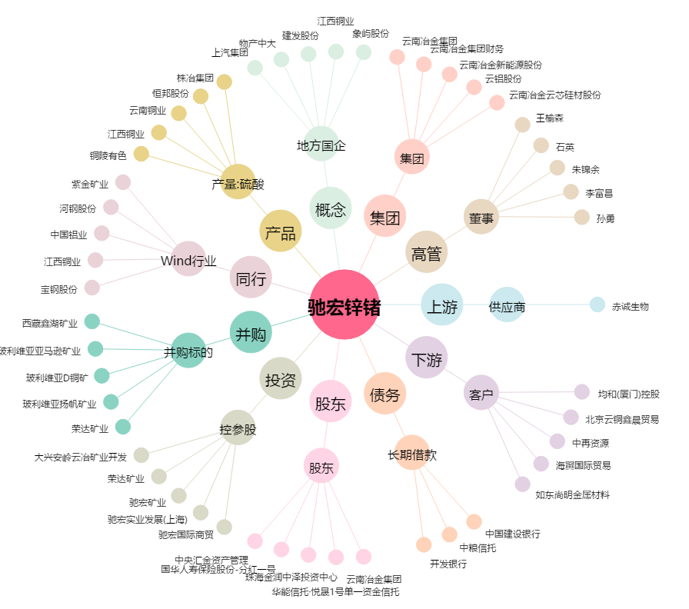
驰宏锌锗[600497.SH] - 关系概览图

